IF_001_seq
Ciclo | PC esperado | Instr esperada | PC exec | Instr real | Resultado
0 | 0x00 | X
1 | 0x00 | addi x1,x0,1 | 0x00 | 100093 | Pass
2 | 0x04 | addi x2,x0,2 | 0x04 | 200113 | Pass
3 | 0x08 | addi x3,x0,3 | 0x08 | 300193 | Pass
4 | 0x0C | addi x4,x0,4 | 0x0C | 400213 | Pass
5 | 0x10 | addi x5,x0,5 | 0x10 | 500293 | Pass
6 | 0x14 | jal x0,14 | 0x14 | 6f | Pass

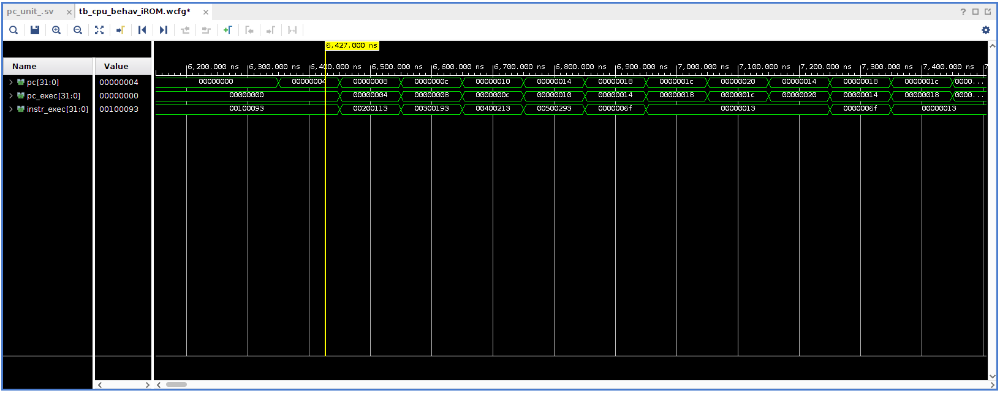

 | PASSED

